メモ
現在ソリューションパス
C:\Users\Toshi\Documents\ソリューション\RangeOfInfluenceDetection\RangeOfInfluenceDetection..sln

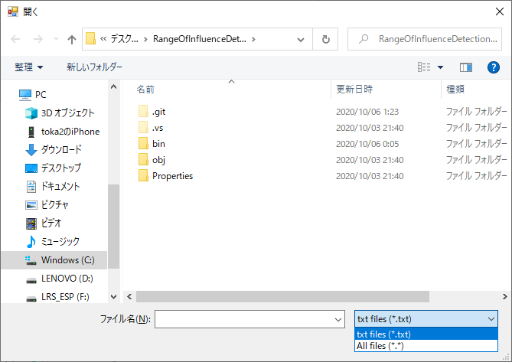

 |  | //-----------------
 |  | private string TypeStr SimpleLambdaTypeSearch ()
 |  | {
 |  |  | // 呼び出し元がラムダの変数だった場合
 |  |  |  | if(syntax.Identifier.ToString() == a.Parameter.Identifier.ToString())
 |  |  |  | // その変数がなんの列挙か調べる
 |  |  |  | →一つ左の式を参照して
 |  |  |  | While(変数の型にたどり着くまで)
 |  |  |  | {
 |  |  |  |  | // 列挙体の呼び出しを取得
 |  |  |  |  | a.Parent.Parent.Parent.ChildNodes().First()

 |  |  |  |  | var b = a.Parent.Parent.Parent.ChildNodes().First();
 |  |  |  |  | if(b)
 |  |  |  |  | // 親ノードを参照
 |  |  |  |  | //.OfType<MemberAccessExpressionSyntax>();
 |  |  |  | }

 |  | }

 |  | //-----------------

コード解析アルゴリズム作成について |  |  | 解析結果がソースのどの位置に存在するか確認するメソッドの作成
 |  |  | 字句解析をしてソースの影響範囲を特定するよりこちらのほうが難易度が低いのでウォーミングアップとして先に作成する
Roslyn(ロズリン)
マイクロソフトが実際にVisualStusioに使用している |  |  | アルゴリズムについて
軸解析をしてくれるAPI
 |  |  | 戻り値に設定したい項目(専用クラスなど作成) |  |  | → | ソースコードを表示しているクラスの内部クラスとして定義する
→こちらを使用すればC#、VB.netに関しては簡単に字句解析ができるが、これを使用してしまうと他の言語を解析できないので |  |  | ・開始行数
今回はギブアップしない限り自分で字句解析のアルゴリズムを組んでいこうと思う |  |  | ・何文字目からが対象か
 |  |  | ・終了行数
そこで、どのように字句解析を行っていくか簡単な設計書を書き起こす |  |  | ・何文字目まで対象か

クラス名 |  |  | 複数の対象を返したい場合は上記のクラスのリストを作成する
 | クラス名は「class」から始まるため、この後の文字列をクラス名とする
コンストラクタ |  |  | 上記のクラスを引数として渡されて、リッチテキストボックスの対応している箇所を「太字」かつ「赤字」にする
 | クラス名と同じ文字列で定義されたメソッド
メソッド
 | 括弧()の後に中括弧｛｝があれば()の前の文字列をメソッド名とする
 |  |  | リッチテキストボックスは特定の行にキャレットを移動させることはできないので、
 |  |  | selectメソッドの選択スタート位置を計算して選択したい行を選択できるようにする
 |  |  | 行ごとに文字列を取得するメソッドがあるので、それを使用して配列に格納→
 |  |  | 選択している行の行数を取得することはできる

 |  |  | 選択したい行数を取得して、その行数まで何文字あるかを取得する
 |  |  | 取得した行数から対象の文字列まで何文字あるかを取得して
 |  |  | その行数までの合計と足すことですべての文字列から何文字目かを取得することができる

 |  |  | リッチテキストボックスについて実装したがほとんどが必要なくなったので以降、使用する際に参考になるように記録として残しておく
 |  |  | // 全行数を取得
 |  |  | int lineCount = txtSource.Lines.Length;

 |  |  | // 3行目のデータを
 |  |  | string strLine = txtSource.Lines[2];

 |  |  | //カレットを3文字目に移動
 |  |  | txtSource.Select(start, end);
 |  |  | //斜体にするフォントを覚えておく
 |  |  | //文字列が選択されていると、SelectionFontがNULLを返す可能性がある
 |  |  | Font baseFont = txtSource.SelectionFont;
 |  |  | //5文字選択する
 |  |  | txtSource.SelectionLength = 5;

 |  |  | //色を赤にする
 |  |  | txtSource.SelectionColor = Color.Red;

 |  |  | 影響範囲のあるファイル名とそのファイル名のどの位置(開始文字数、終了文字数)の3点をクラスに格納
 |  |  | 影響範囲を検索からファイル名一覧を表示して「★」マークがついている状態でソースの表示をすると対象の箇所を赤く塗りつぶして表示する
 |  |  | →塗りつぶす対象の情報を格納した情報を格納するクラスを作成ずみ(ファイル名、スタート位置、終了位置)
 |  |  | →このクラスを引数にして対象の箇所を赤く塗りつぶす関数を作成済み
 |  |  | →このクラスを使用して影響範囲と判定されたファイルはファイル一覧での表示時に星を付けるようにしている
 |  |  | これから作成する検索アルゴリズムでは何文字目が対象の範囲かを調査してクラスの配列を作成するようにする
roslyn使用例
https://www.casleyconsulting.co.jp/blog/engineer/222/

using Microsoft.CodeAnalysis;
using Microsoft.CodeAnalysis.CSharp;
using Microsoft.CodeAnalysis.CSharp.Extensions;
using Microsoft.CodeAnalysis.CSharp.Syntax;
using System;

namespace CaslaySample
{
public class CaslaySampleSyntaxWalker : SyntaxWalker
{
private SemanticModel semanticModel;

/// <summary>
/// コードの解析を行い、builderに記録します
/// </summary>
public void Analyze(string code)
{
// ①単体のソースコードを構文解析します。
var tree = CSharpSyntaxTree.ParseText(code);

// 解析結果から診断を取得
int analyzeErrorNo = 0;
foreach (var item in tree.GetDiagnostics())
{
analyzeErrorNo++;
Console.WriteLine($"構文エラー番号{analyzeErrorNo}");
Console.WriteLine(item.Severity.ToString());
Console.WriteLine(item.GetMessage());
Console.WriteLine(item.Id);
Console.WriteLine(item.Location.SourceSpan.ToString());
Console.WriteLine("");
}
if (analyzeErrorNo == 0)
{
Console.WriteLine($"構文エラーは存在しません");
}

// ③ソースコードをコンパイルします。
var compilation = CSharpCompilation.Create("sample",
syntaxTrees: new[] { tree },
references: new[] { MetadataReference.CreateFromFile(typeof(object).Assembly.Location) });

// セマンティックモデル(構文木を走査してNameSyntaxなどの意味を解釈したもの)を取得
semanticModel = compilation.GetSemanticModel(tree);

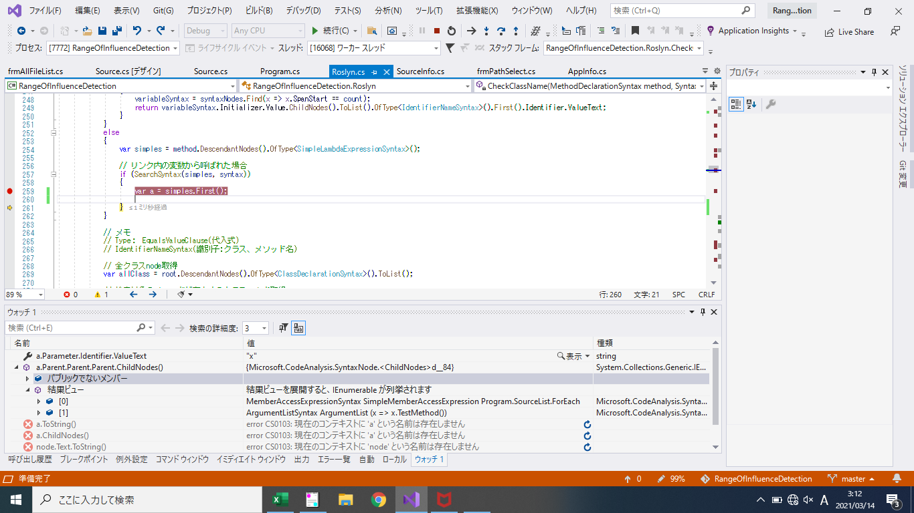
// コンパイル結果から診断を取得
int compileErrorNo = 0;
foreach (var item in compilation.GetDiagnostics())
{
compileErrorNo++;
Console.WriteLine($"コンパイルエラー番号{compileErrorNo}");
Console.WriteLine(item.Severity.ToString());
Console.WriteLine(item.GetMessage());
Console.WriteLine(item.Id);
Console.WriteLine(item.Location.SourceSpan.ToString());
Console.WriteLine("");
}
if (compileErrorNo == 0)
{
Console.WriteLine($"コンパイルエラーは存在しません");
}

// 各トークンを見ていく
foreach (var token in tree.GetRoot().DescendantTokens())
{
this.VisitToken(token);
}
}

/// <summary>
/// ④VisitTokenメソッドによるトークンに対する処理
/// </summary>
/// <param name="token"></param>
protected override void VisitToken(SyntaxToken token)
{
// 詳細を持っているトークンである場合
if (token.HasLeadingTrivia)
{
foreach (var trivia in token.LeadingTrivia)
{
VisitTrivia(trivia);
}
}

bool isProcessed = false;

// キーワードであるか
if (token.IsKeyword())
{
Console.WriteLine($"{"Keyword",-30}：{token.ValueText}");
isProcessed = true;

}
else
{
Console.WriteLine($"{token.Kind(),-30}：{token.ValueText}");
isProcessed = true;
}

// それ以外の項目
if (!isProcessed)
{
Console.WriteLine($"{"Etc",-30}：{token.ValueText}");
}

if (token.HasTrailingTrivia)
{
foreach (var trivia in token.TrailingTrivia)
{
VisitTrivia(trivia);
}
}

}

/// <summary>
/// ⑤VisitTriviaメソッドによるトークンのトリビアに対する処理
/// </summary>
/// <param name="trivia"></param>
protected override void VisitTrivia(SyntaxTrivia trivia)
{
// 空白と改行の場合は無視
if (trivia.Kind() == SyntaxKind.WhitespaceTrivia || trivia.Kind() == SyntaxKind.EndOfLineTrivia)
{
return;
}

Console.WriteLine($"{trivia.Kind(),-30}：{trivia.ToFullString()}");
base.VisitTrivia(trivia);
}

}
}

①単体のソースコードを構文解析します。
CSharpSyntaxTree.ParseTextメソッドの引数にソースコードの文字列を渡す事で、他のソースコードやdllとのリンクなどは考えない、純粋にC#のプログラム言語の構文を解析し、解析結果を木構造のオブジェクトとして返します。

②コンパイルを行います。
①の構文解析を行った結果を入力として、コンパイルを行います。
CSharpCompilation.Createの引数に①の構文解析結果と、引数referencesとして、どのような環境でコンパイルを行うかを指定します。
サンプルでは、今作っているこのプログラムと同じコンパイル環境にてコンパイルを行っています。

③ソースコードをコンパイルします。
CSharpSyntaxTree.ParseTextメソッドの引数にソースコードの文字列を渡す事で、他のソースコードやdllとのリンクなどは考えない、純粋にC#のプログラム言語の構文を解析し、解析結果を木構造のオブジェクトとして返します。

④VisitTokenメソッドによるトークンに対する処理
構文解析を行った結果が引数のtokenに格納されている為、その結果をコンソールに出力しています。

IsKeywordメソッドでキーワードかどうかを判断し、キーワードで無い場合はKindメソッドで種類を判断します。
メソッドの一番最初と一番最後にあるif文の「token.HasLeadingTrivia」「token.HasTrailingTrivia」ですが、これはトークンの前および後ろに付随するコメントや空白などのロジックとは直接関係が無いトリビア情報の有無になります。戻り値が真で存在する場合は、VisitTriviaメソッドに渡してトリビア情報を表示します。
⑤VisitTriviaメソッドによるトークンのトリビアに対する処理
トークンに付随するトリビア情報をコンソールに出力しています。
Kindメソッドで種類を判断し、空白と改行以外を種類と共に出力しています。

作成したCaslaySampleSyntaxWalkerを使って構文解析を行うプログラムは以下のものとなります。
Program.cs

1 | using System;
2 | using System.Collections.Generic;
3 | using System.Linq;
4 | using System.Text;
5 | using System.Threading.Tasks;
6
7 | namespace CaslaySample
8 | {
9 | class Program
10 | {
11 | static void Main(string[] args)
12 | {
13 | #region 構文確認対象のソースコード
14 | String analysisTargetCode = @"
15 | using System;
16
17 | namespace CaslaySample
18 | {
19 | public class AnalysisSampleCsCode
20 | {
21 | private static String MESSAGE_FORMAT = ""{0} を 2倍した値は {1} です。"" // セミコロンが無い
22
23 | #region サンプルメソッド
24 | /// <summary>
25 | /// パラメータに整数を渡し、2倍した値をコンソールに出力する
26 | /// </summary>
27 | /// <param name=""args"">パラメータ</param>
28 | static void Main(string[] args)
29 | {
30 | Int value = Int32.Parse(args[0]); // Intと言う型は存在しない
31 | Console.WriteLine(String.Format(AnalysisSampleCsCode.MESSAGE_FORMAT, value, value * 2));
32 | }
33 | #endregion
34 | }
35 | }
36 | ";
37 | #endregion
38
39 | CaslaySampleSyntaxWalker syntaxWalker = new CaslaySampleSyntaxWalker();
40 | syntaxWalker.Analyze(analysisTargetCode);
41 | }
42 | }
43 | }

単純に、CaslaySampleSyntaxWalker@Analyzeメソッドに構文解析対象のソースコードを文字列で渡してあげます。
実行結果は以下の通りになります。

1 | 構文エラー番号1
2 | Error
3 | ; expected
4 | CS1002
5 | [161..161)
6
7 | コンパイルエラー番号1
8 | Error
9 | ; expected
10 | CS1002
11 | [161..161)
12
13 | コンパイルエラー番号2
14 | Error
15 | The type or namespace name 'Int' could not be found (are you missing a using directive or an assembly reference?)
16 | CS0246
17 | [402..405)
18
19 | Keyword ：using
20 | IdentifierToken ：System
21 | SemicolonToken ：;
22 | Keyword ：namespace
23 | IdentifierToken ：CaslaySample
24 | OpenBraceToken ：{
25 | Keyword ：public
26 | Keyword ：class
27 | IdentifierToken ：AnalysisSampleCsCode
28 | OpenBraceToken ：{
29 | Keyword ：private
30 | Keyword ：static
31 | IdentifierToken ：String
32 | IdentifierToken ：MESSAGE_FORMAT
33 | EqualsToken ：=
34 | StringLiteralToken ：{0} を 2倍した値は {1} です。
35 | SingleLineCommentTrivia ：// セミコロンが無い
36 | SemicolonToken ：
37 | RegionDirectiveTrivia ：#region サンプルメソッド
38
39 | SingleLineDocumentationCommentTrivia：/// <summary>
40 | /// パラメータに整数を渡し、2倍した値をコンソールに出力する
41 | /// </summary>
42 | /// <param name="args">パラメータ</param>
43
44 | Keyword ：static
45 | Keyword ：void
46 | IdentifierToken ：Main
47 | OpenParenToken ：(
48 | Keyword ：string
49 | OpenBracketToken ：[
50 | OmittedArraySizeExpressionToken：
51 | CloseBracketToken ：]
52 | IdentifierToken ：args
53 | CloseParenToken ：)
54 | OpenBraceToken ：{
55 | IdentifierToken ：Int
56 | IdentifierToken ：value
57 | EqualsToken ：=
58 | IdentifierToken ：Int32
59 | DotToken ：.
60 | IdentifierToken ：Parse
61 | OpenParenToken ：(
62 | IdentifierToken ：args
63 | OpenBracketToken ：[
64 | NumericLiteralToken ：0
65 | CloseBracketToken ：]
66 | CloseParenToken ：)
67 | SemicolonToken ：;
68 | SingleLineCommentTrivia ：// Intと言う型は存在しない
69 | IdentifierToken ：Console
70 | DotToken ：.
71 | IdentifierToken ：WriteLine
72 | OpenParenToken ：(
73 | IdentifierToken ：String
74 | DotToken ：.
75 | IdentifierToken ：Format
76 | OpenParenToken ：(
77 | IdentifierToken ：AnalysisSampleCsCode
78 | DotToken ：.
79 | IdentifierToken ：MESSAGE_FORMAT
80 | CommaToken ：,
81 | IdentifierToken ：value
82 | CommaToken ：,
83 | IdentifierToken ：value
84 | AsteriskToken ：*
85 | NumericLiteralToken ：2
86 | CloseParenToken ：)
87 | CloseParenToken ：)
88 | SemicolonToken ：;
89 | CloseBraceToken ：}
90 | EndRegionDirectiveTrivia ：#endregion
91
92 | CloseBraceToken ：}
93 | CloseBraceToken ：}
94 | EndOfFileToken ：

まず最初に「①単体のソースコードを構文解析します。」による構文エラーが出力されます。セミコロンが無いエラーが構文エラーになりますが、クラス名がIntとなっているエラーに関しては、コンパイル時にリンク先にそのようなクラスがあるなど、単体ではエラーと判断することは出来ないので、エラーにはなりません。
続いて「③ソースコードをコンパイルします。」によるコンパイルエラーが出力されます。ここでは先程の構文エラーでは判断出来なかったクラス名がIntとなっているエラーが出力されます。
最後は、ソースコードの構文解析をトークンとして取得し、トークンの内容を一覧化して出力しています。Kindメソッドの戻り値としてそのトークンの種類が分かるので、これを利用して独自にチェック機能などを作れることがわかると思います。

2020-11-07
現在、構文木の作成、作成した構文木の解析ができる状態
構文木のメンバーの配列をインデックスを指定してアクセスすることが可能

なにができればやりたいことができるか
・対応するノードが何番目のメンバーかを調べること

・すでに変更しているファイルが複数存在する場合その分だけファイル選択時に指定できるようにする
→変更する対象が1ファイルとは限らない

2021-03-03

フローチャート(path選択画面)
実行ボタン押下

指定パスが「.sln」

NO

YES

コンボボックスで選択している言語をAppInfoに登録
メッセージ出力
「ソリューションを選択してしてください。」

ファイル名一覧を取得する

ファイル選択画面を表示する

終了

フローチャート(ファイル選択画面)
コンストラクタ

SourceList.MarkInfos初期化

ファイル読み込み
Program.SourceList分

ファイルを読み込みcodeBeforeに登録

SourceInfoを更新
・treeAfter
・rootAfter
・codeChange

リストビューに追加する
(lstResult)

ファイル読み込み

終了

フローチャート(コード画面)
画面Close
影響範囲を検索を押下
コンストラクタ

SorceInfo.codeAftereが空
SourceInfo.codeAfter
= テキストボックスの値
SourceInfo.codeAfter
= テキストボックスの値
NO
YES
YES

YES
NO
SourceInfoを更新
・.codeAfter
・treeAfter
・rootAfter
・methodCollector
・codeChange
・TODO
NO
リストで選択している
SorceInfo.codeBeforeを取得
リストで選択している
SorceInfo.codeAfterを取得
SourceInfo.codeAfter
= テキストボックスの値

SourceInfoを更新
・.codeAfter
・treeAfter
・rootAfter
・methodCollector
・TODO

テキストボックスにTextを設定

マーキング
SourceInfo.MarkInfo
Parse
メソッド
引数なし

終了

対象箇所をマークする
ファイル一覧画面を更新

マーキング
マーキング
SourceInfo.MarkInfo

終了
マーキング処理

マーキング

ソース画面を表示する

終了

フローチャート(Roslynメソッド)
 | (引数のファイルの変更前、変更後を比較し、変更箇所をリストアップ)
 |  | Sourceを変更した場合に取得（影響範囲の検索を選択時に取得する） |  | ファイル選択画面内で取得済み
 |  | treeAfter | 各コントローラー | treeBefore
 |  | rootAfter |  | rootBefore
 |  | bodyAfter |  | bodyBefore

Parse
メソッド
ExamineTheChanges
メソッド
引数：SourceInfo
ContentChanges
メソッド
CallConfirmation
MethodCheck
OverloadCheck
MethodAccessibilityChanges
IdentifierChange
メソッド
引数なし |  |  |  |  | methodList：変更前Method一覧
 |  |  |  |  |  |  | 引数：作成したnodeリスト |  |  | 引数
 |  |  |  |  |  |  | MethodDeclarationSyntax | 引数：node→影響範囲候補のnode | 引数：node | SourceInfo：処理するコード情報
 |  |  |  |  |  |  | SourceInfo | sourceInfo | sourceInfo | string：変更前のメソッド名
 |  |  |  |  |  |  |  | MethodDeclarationSyntax→Nodeが格納されていたメソッド | MethodDeclarationSyntax | int：(変更されたメソッドの識別子の文字数)
 |  |  |  |  |  |  |  |  |  | SyntaxNode：変更されたメソッドnode(After)
変更前Method一覧取得
（methodList）
メソッド変更箇所チェック
Program.SourceList
MarkInfoに追加
・内容
正しい呼び出しか確認
nodeList分
変更前のメソッド
一覧を取得
methods
メソッド名が変更されているクラス名を取得
変更したメソッドのパラメータの型を取得
(List<String> chengedList)

 |  |  |  |  |  | →追加の場合で削除の場合は呼び出し箇所をマーク
 |  |  |  |  |  |  |  | →実際はAfterから取得

メソッド変更箇所チェック
MethodAfter分
codeAfter
=codeBefore
上記で取得したクラス内で定義
呼び出し箇所をMarkInfoに追加method分
YES
MethodCheck
メソッド
TODO:影響範囲をある個所をMarkInfoに追加
パラメータ
YES
nodeのパラメータの型を取得する
（List<string> pramList）
 |  |  |  |  |  |  | 変更したクラスのメソッドか確認する
methodListにない
NO
NO
処理中のメソッドの本文を取得する
 |  |  |  |  |  |  | 引数：node
 |  |  |  |  |  |  | sourceInfo
 |  |  |  |  |  |  | MethodDeclarationSyntax
メソッド名
methodListにない
methodListにある
MarkInfoに追加
・パラメータ
ExamineTheChanges
メソッド
false
→continue
上記の戻り値
呼び出し部分のnodeを取得する(一つ左のnode)
return true
パラメータの型の確認
chengedList分

処理中のメソッドの子ノードをリストで取得
syntaxNodes
methodListに同じパラメータのメソッドがない
methodListにある
戻り値
内容
fileNameListに追加
methodListない
true
メソッド変更箇所チェック
上記で取得したnodeのプロパティ
pramsList内に存在する
syntaxNodes内に変更されたnodeが存在
YES
MarkInfoに追加
・内容
OverloadCheck
メソッド
存在しない
 |  |  |  |  |  |  | パラメータが一緒かチェックする
MarkInfoに追加
・戻り値
methodListにある
methodListに同じパラメータのメソッドがある
NO
内容
methodListにない
NO（インスタンスメソッド(変数かどうか)）
 |  |  |  |  |  |  | 引数：node
 |  |  |  |  |  |  | sourceInfo
 |  |  |  |  |  |  | MethodDeclarationSyntax
終了
IdentifierChange
メソッド
false
→continue
YES
return false
存在する
終了
上記の戻り値
ContentChanges
メソッド
パラメータの型の確認
変数をインスタンス化しているnodeを取得
methodListにある
引数：SorceInfo、Indetifier（string）
CallConfirmation
メソッド
呼び出し箇所が正しいか確認するメソッド

fileNameListに追加
true
マーキング時の
オフセット取得

上記の戻り値(MarkInfoリスト)をローカル変数に追加
return true
終了
メソッド名が変更されたクラス名と同じ

アクセシビリティ
変更あり
呼び出し箇所をマーキング

上で取得したクラス名
MethodAccessibilityChanges
メソッド
メソッド名が変更されたクラス名と違う
変更なし

呼び出し箇所をMarkInfoに追加
チェック
メソッド変更箇所チェック
正しい呼び出しか確認
return false

return true

ローカル変数のリストを
SourceInfo.MarkInfosに追加する
削除されたメソッド名チェック
fileNameList分
終了
 |  |  |  |  |  |  | return MarkInfoList

引数：SorceInfo、Indetifier（string）
終了

IdentifierChange
メソッド

削除されたメソッド名チェック

終了

